Q2G2
Quadro 2 - Número de empresas de seguros, distribuído pelos grupos de ramos Não Vida

2021 | Empresas de seguros | Mútuas | Sucursais sediadas fora da EU
Acidentes e Doença | 20 | 1 | 0
Acidentes de Trabalho | 15 | 1 | 0
Doença | 20 | 0 | 0
Incêndio e Outros Danos | 16 | 1 | 0
Riscos Múltiplos Habitação | 15 | 1 | 0
Riscos Múltiplos Comerciantes | 13 | 0 | 0
Riscos Múltiplos Industrial | 9 | 0 | 0
Automóvel | 14 | 0 | 0
Marítimo e Transportes | 10 | 1 | 0
Aéreo | 5 | 0 | 0
Mercadorias Transportadas | 10 | 0 | 0
R. Civil Geral | 14 | 0 | 0
Diversos | 20 | 0 | 0
Crédito | 3 | 0 | 0
Caução | 11 | 0 | 0
Assistência | 11 | 0 | 0

Gráfico 2 - Delegações das empresas de seguros

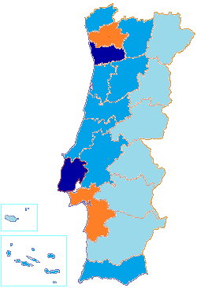

 |  | Menos de 30
 |  | Entre 30 e 60
 |  | Entre 60 e 90
 |  | Mais de 90

Q8G5
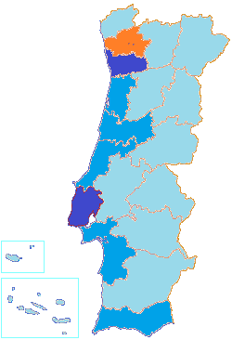
Quadro 8 - Número de mediadores inscritos no final do exercício e respectivas remunerações

2021 | N.º Mediadores | Remunerações (milhares de euros)
Agente de Seguros | 11846 | 872731
Pessoas Singulares | 8183 | 85500
Pessoas Coletivas | 3663 | 787231
Corretor de Seguros | 67 | 165984
Pessoas Singulares | 0 | 0
Pessoas Coletivas | 67 | 165984
Mediador de Seguros a Título Acessório | 4 | 1707
Pessoas Singulares | 1 | 10
Pessoas Coletivas | 3 | 1698
Mediador de Resseguros | 15 | 309
Outros | - | 189
Total Autorizados pela ASF | 11932 | 1,040,920
Mediadores Estrangeiros que notificaram a ASF | 4560 | 31397
Em regime de estabelecimento | 60 | -
Em regime de livre prestação de serviços | 4500 | -

Gráfico 5 - Mediadores, dispersão geográfica

AU6
Gráfico 6 - Parque Automóvel seguro, concentração por distrito

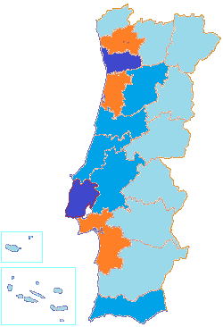

 |  |  |  |  | Menos de 250 000
 |  |  |  |  | Entre 250 000 e 500 000
 |  |  |  |  | Entre 500 000 e 1 000 000
 |  |  |  |  | Mais de 1 000 000

Quadro 60 - Parque Automóvel seguro, por categoria de veículo e ano de construção
210000 | -1 Ano | 1 Ano | 2 Anos | 3 Anos | 4 Anos | Entre 5 a 10 anos | Mais de 10 anos
Categoria | Ano de construção
 | 2021 | 2020 | 2019 | 2018 | 2017 | Entre 5 e 10 anos | Mais de 10 anos
Agrícolas | 1.8% | 1.9% | 1.9% | 1.9% | 1.9% | 9.1% | 81.5%
Ciclomotor | 0.8% | 0.8% | 0.9% | 0.9% | 1.0% | 5.2% | 90.3%
Ligeiros | 2.3% | 2.4% | 3.7% | 4.0% | 4.1% | 19.0% | 64.4%
Máquinas Industriais | 4.8% | 5.8% | 7.7% | 6.4% | 5.8% | 26.2% | 43.2%
Motociclos | 7.1% | 6.3% | 6.6% | 6.1% | 5.2% | 20.9% | 47.8%
Triciclo | 13.1% | 11.1% | 9.1% | 6.9% | 5.6% | 22.4% | 31.8%
Quadriciclo | 3.3% | 2.5% | 3.0% | 2.7% | 2.8% | 14.3% | 71.5%
Outros Veículos | 2.5% | 3.0% | 3.3% | 3.9% | 5.7% | 15.3% | 66.4%

